상품제안서
자이글 매직프라이어 | 상품코드: S13108

 |  |  |  |  |  |  | 02-713-8555 | www.synergygift.co.kr
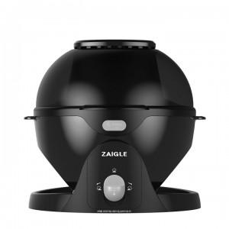

【상세/제작정보】 | 스티커제작 부착가능 고객센터문의 개별 택배발송 가능합니다.

【인쇄/포장옵션】 | 기타 / 시판박스

【공급단가】 | 수량 | 5~ | 50~ | 100~ | 300~ | 500~
*VAT별도 | 단가 | 107,950원 | 106,220원 | 103,630원 | 101,040원 | 99,310원

【상품 URL】 | https://www.synergygift.co.kr:443/src/goods_detail.php?gdno=18688

